상품제안서
아이논 LED조명 알람시계 고속 무선충전기 | 상품코드: F02133

 |  |  |  |  |  |  | 02-412-0044 | www.easy1.co.kr
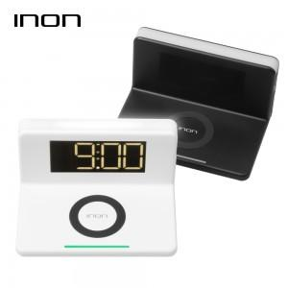 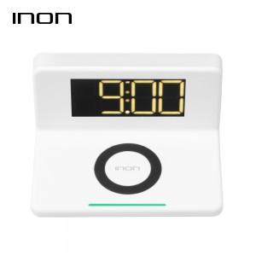 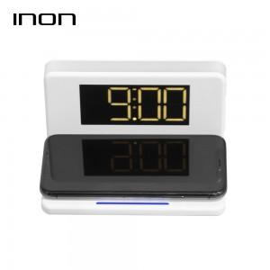

【상세/제작정보】

【인쇄/포장옵션】 | 실크 / 포장지포장

【공급단가】 | 수량 | 50~ | 100~ | 500~ | 1,000~ | 2,000~
*VAT별도 | 단가 | 20,250원 | 19,500원 | 18,750원 | 18,000원 | 17,550원

【상품 URL】 | http://www.easy1.co.kr/src/goods_detail.php?gdno=2133

